信用交易
融资融券市场交易数据统计(2024-08-01)


标的证券 | 融资融券余额（亿元） | 融资余额（亿元） | 融券余额（亿元） | 融资买入额（亿元） | 融资融券规模变化（亿元） | 融资余额增幅(‰) | 融券余额增幅(%)
统计数据 | 14,381.97 | 14,149.41 | 222.03 | 655.58 | 12.33 | 1.61 | -4.48

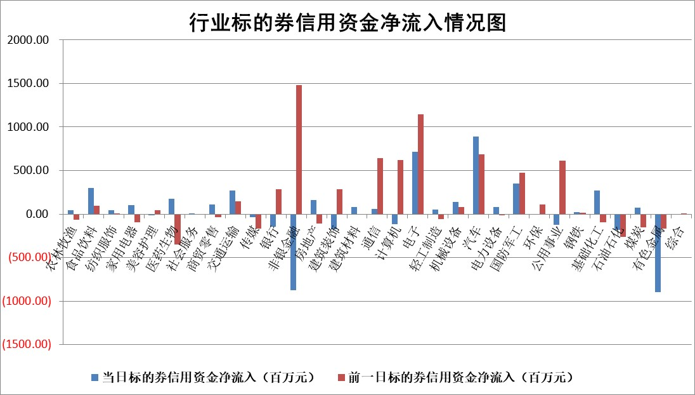

 |  |  |  |  |  |  |  | 2

 |  |  |  |  |  |  |  | 5
标的基金代码 | 标的基金简称 | 融资余额/市值(%) | 融资余额增幅(%) | 融资买入额/成交金额(%) | （融资余额净增额-融券余额净增额）/市值(‱) | 融券余额降幅(%) | ABS[（融资余额净增额-融券余额净增额）/市值净增额-1](%)
159902 | 华夏中小板ETF | 0.00 | 0.00 | 0.00 | 0.00 | 0.00 | 100.00
159915 | 易方达创业板ETF | 2.22 | 2.18 | 427782.97 | 4.75 | 0.58 | 106.81
159919 | 嘉实沪深300ETF | 0.62 | -0.74 | 6.56 | -0.38 | 2.80 | 99.47
159920 | 华夏恒生ETF | 37.77 | -0.23 | 14.88 | -8.75 | 0.19 | 53.73
159922 | 嘉实中证500ETF | 0.65 | -2.97 | 6.88 | 0.82 | 3.09 | 101.97
159925 | 南方沪深300ETF | 0.29 | 4.65 | 1.07 | 1.85 | 0.74 | 101.23
159928 | 消费ETF | 1.20 | 0.36 | 1.27 | 0.49 | 2.08 | 100.24
159934 | 易方达黄金ETF | 83.98 | 0.00 | 6.94 | 0.34 | 0.00 | 99.75
159939 | 全指信息技术ETF | 0.84 | 6.76 | 39.13 | 5.35 | 0.00 | 109.92
159940 | 全指金融地产ETF | 0.11 | -10.76 | 0.01 | -1.33 | 0.00 | 97.58
159995 | 半导体芯片ETF | 2.38 | 0.72 | 134.08 | 3.18 | 9.96 | 94.18
159997 | 天弘中证电子ETF | 2.35 | -4.49 | 6.25 | -11.02 | 0.11 | 594.75
159998 | 天弘中证计算机主题ETF | 0.76 | 0.16 | 0.04 | 0.12 | 0.00 | 100.20
510050 | 华夏上证50ETF | 3.59 | -0.26 | 290.78 | -0.83 | 6.95 | 98.78
510180 | 华安上证180ETF | 0.46 | 0.10 | 4.11 | 0.09 | 16.76 | 100.13
510880 | 华泰柏瑞红利ETF | 0.42 | 1.60 | 1.77 | 0.66 | -0.10 | 89.23
510900 | 易方达恒生H股ETF | 45.89 | 0.01 | 5.78 | 0.61 | 0.00 | 106.05
511010 | 5年期国债ETF | 6.58 | -3.01 | 0.02 | -20.43 | 0.00 | 224.65
511380 | 可转债及可交换债券ETF | 1.83 | 8.93 | 111.84 | 15.01 | 0.00 | 92.06
512000 | 全指证券ETF | 8.34 | -1.92 | 19.38 | -16.38 | -0.68 | 85.99
512010 | 沪深300医药卫生ETF | 6.56 | -0.40 | 76.89 | -1.79 | 10.01 | 97.80
512070 | 沪深300非银ETF | 2.40 | -0.67 | 84.12 | -1.64 | -0.29 | 97.60
512400 | 南方中证申万有色金属ETF | 1.85 | 1.81 | 0.71 | 3.37 | 0.31 | 110.38
512580 | 广发中证环保产业ETF | 1.18 | -1.89 | 0.20 | -2.21 | 0.90 | 97.45
512660 | 国泰中证军工ETF | 2.48 | -5.54 | 10.82 | -14.65 | -0.24 | 88.84
512800 | 华宝中证银行ETF | 11.69 | 0.35 | 1.09 | 3.90 | -0.40 | 104.06
512980 | 广发中证传媒ETF | 1.93 | -3.43 | 128.31 | -6.82 | 0.83 | 92.79
515030 | 华夏中证新能源汽车ETF | 2.90 | -2.77 | 5.05 | -8.03 | 1.64 | 95.36
515050 | 华夏中证5G通信主题ETF | 1.00 | 2.92 | 16.84 | 2.86 | 0.40 | 106.60
515070 | 华夏中证人工智能ETF | 3.05 | -2.72 | 15.54 | 12.07 | 34.21 | 117.84
标的股票比较指标 |  | 融资余额/流通A股市值(%) | 融资余额增幅(%) | 融资买入额/成交金额(%) | （融资余额净增额-融券余额净增额）/流通A股市值(‱) | 融券余额降幅(%) | ABS[（融资余额净增额-融券余额净增额）/流通A股市值净增额-1](%)
前十名标的个股 |  | 仁东控股 | 科博达 | 龙大美食 | 信邦智能 | 盛屯矿业 | 夏厦精密
 |  | 雅博股份 | 信邦智能 | 楚江新材 | 汇成股份 | 北辰实业 | 汇成股份
 |  | 中研股份 | 汇成股份 | 鲁泰A | 金道科技 | 森泰股份 | 通行宝
 |  | 容百科技 | 航天环宇 | 海利生物 | 联合化学 | 安道麦A | 玉龙股份
 |  | 纽泰格 | 天秦装备 | 汇成股份 | 天秦装备 | 我爱我家 | 瑞松科技
 |  | 齐峰新材 | 联合化学 | 奥精医疗 | 腾亚精工 | 腾景科技 | 昊帆生物
 |  | 东方通 | 金道科技 | 明志科技 | 通行宝 | 金融街 | 固德威
 |  | 南都电源 | 飞沃科技 | 兰剑智能 | 航天环宇 | 毕得医药 | 爱科科技
 |  | 海亮股份 | 屹通新材 | 建龙微纳 | 威士顿 | 美克家居 | 溯联股份
 |  | 元道通信 | 腾亚精工 | 孩子王 | 森鹰窗业 | 云内动力 | 金道科技
后十名标的个股 |  | 盛屯矿业 | 盛屯矿业 | 盛屯矿业 | 盛屯矿业 | 晋亿实业 | 万祥科技
 |  | 江苏舜天 | 中胤时尚 | 四川成渝 | 富士莱 | 深高速 | 中青宝
 |  | 威创股份 | 中国广核 | 天士力 | 万得凯 | 综艺股份 | 大众交通
 |  | 广电网络 | 品渥食品 | 广汇汽车 | 华安鑫创 | 航天动力 | 品渥食品
 |  | 东旭光电 | 盈建科 | 华电国际 | 盛景微 | 晶品特装 | 星帅尔
 |  | 东旭蓝天 | 图南股份 | 永泰能源 | 强瑞技术 | 晋西车轴 | 远翔新材
 |  | 易事特 | 富士莱 | 江苏舜天 | 尖峰集团 | 杭电股份 | 万邦医药 | ;
 |  | 鹏都农牧 | 万丰股份 | 威创股份 | 雪祺电气 | 江苏银行 | 凯淳股份
 |  | 中银绒业 | 伊之密 | 广电网络 | 夏厦精密 | 优宁维 | 陕西华达
 |  | 锦州港 | 泰祥股份 | 东旭光电 | 肯特股份 | 大恒科技 | 九丰能源
说明：1.以上普通交易数据和信用交易数据皆以交易日收盘后数据为基准；2.上述标的证券总数据只计算标的证券市场总数据，不包括从标的证券中调出去标的证券数据，所以与交易所公布的总值略有不同； 3.上述行业采用申万一级行业分类；4.以上标的基金和标的个股中比较的6个指标值中：前5个（从左至右）为正向指标，值越大排名越靠前；第6个为逆向指标，值越小，排名越靠前；5.第6个指标中ABS[]表示求绝对值，其主要用于考量信用资金相对净流入对股价相对净变化的贡献程度；6.数据来源：wind，交易所。

 | 证券代码 | 新增融资余额 | 融资买入额 | 融资买入增幅前10
远大智能 | 002689 | 28175353 | 42268582 | 199%
亚太股份 | 002284 | 21555247 | 34242865 | 82%
赛诺医疗 | 688108 | 72122899 | 101076547 | 78%
湖南发展 | 000722 | 66023557 | 137112987 | 75%
柘中股份 | 002346 | 14584119 | 36845980 | 58%
国城矿业 | 000688 | 24683149 | 48240585 | 54%
兆新股份 | 002256 | 1985058 | 4066269 | 52%
凯美特气 | 002549 | 33806472 | 61340055 | 52%
华昌达 | 300278 | 13474542 | 19303225 | 48%
新华联 | 000620 | 27311937 | 39201759 | 43%

 | 证券代码 | 新增融资余额 | 融资买入额 | 融资买入增幅前10
兔宝宝 | 002043 | 73310337 | 89923983 | 334%
捷昌驱动 | 603583 | 26026415 | 31686727 | 262%
湘财股份 | 600095 | 94196837 | 132280449 | 252%
中谷物流 | 603565 | 49103883 | 60098371 | 234%
中青宝 | 300052 | 24215352 | 31377809 | 98%
顾家家居 | 603816 | 138518545 | 188424210 | 78%
喜临门 | 603008 | 31503289 | 48351944 | 77%
财信发展 | 000838 | 10831830 | 17666790 | 74%
苏州银行 | 002966 | 10578096 | 19143736 | 72%
金诚信 | 603979 | 23858538 | 36098133 | 60%

